要項（第３回）
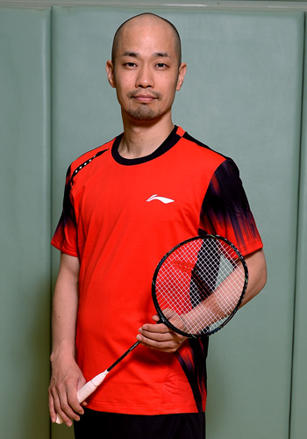
令和４年度 岐阜県小学生バドミントン連盟
第３回指導者講習会「岐阜アカデミー」開催要項

○目 的 | 岐阜県内の小学生の指導者および今後指導者として活動される方を対象に基本的な
 | 指導技術の習得を目的とし、岐阜県のバドミントン競技の普及発展を図る
○主 催 | 岐阜県小学生バドミントン連盟
○主 幹 | 岐阜県小学生バドミントン連盟 指導強化委員会
○日 時 | 令和 |  | 4 | 年 | 9 | 月 | 23 | 日 | （ | 祝 | ） | ９時～１７時
○会 場 | 大垣市立静里小学校体育館（岐阜県大垣市久徳町423）
○講 師 | 藤本 ホセマリ 氏
○対象者 | 岐阜県小学生バドミントン連盟に登録してあるクラブのコーチ 各クラブ１～２名
○日 程 | ９時～１２時 コーチング① バドミントン・トレーニングの手法、ノックの手法
 | １２時～１３時 昼食
 | １３時～１７時 コーチング② 大会を勝ち抜くための「極み」ノック・パターン練習
○受講料 | 1人 ３，０００円 |  |  | 当日にお支払いください。
○持ち物 | 筆記用具、体育館シューズ・ラケット、昼食
○申込み | 岐阜県小学生バドミントン連盟 事務局 |  |  |  |  |  |  |  |  | 令和４年９月９日（金）締切
 | 【mailアドレス gifu_syoubad@gifu-badminton.com 】
 | 所定の申込書に必要事項を記入の上、メールに添付してください。
〇その他 | 受講に際して、ネットにて「ホセチャンネル」等の動画を見て参加下さい。
○問合せ | 岐阜県小学生バドミントン連盟 事務局
 |  | 担当 | 大橋、広澤
プロフィール
港区立港中学校、埼玉県越谷南高等学校、中央大学を卒業。
バドミントン元日本代表選手。現役時代は日本ユニシスに所属
し、全日本社会人男子シングルス優勝、日本代表としてアジア
大会出場などの実績を誇る。2015年よりプロバドミントントレー
ナーの活動を始めながら、全日本シニアや世界シニアで優勝を
重ねるなど、現役選手としても活躍。現役引退後はダイワ精工
株式会社(現グローブライド株式会社)でバドミントン企画開発に
転職、その後は独立しプロバドミントントレーナーとして現在に
至る。 （ウィキペディア等引用）
・【バドマガ連載】 「極バド」レッスン【バドマガ連載】藤本ホセマリの「極バド」レッスン第17回動画

